1
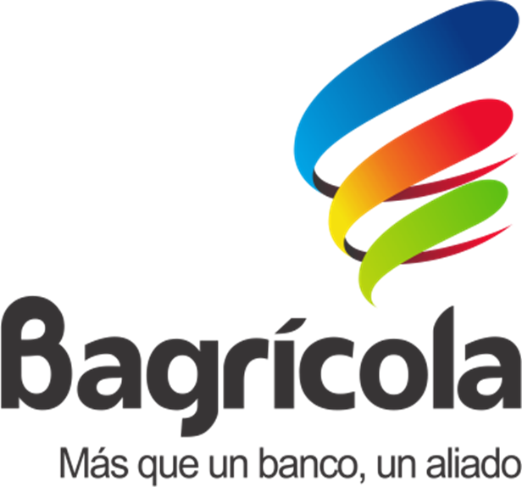
 | BANCO AGRICOLA DE LA REPUBLICA DOMINICANA
 | PLAN OPERATIVO ANUAL 2020
 | DIRECCION DE PLANEACION ESTRATEGICA
 | Año de la Consolidación de la Seguridad Alimentaria

 | Ampliar la cobertura de los destinos y servicios que ofrece el Banco en el ámbito rural.

 | Cumplir con la normativa institucional que responda a los requerimientos del Sistema Financiero Dominicano.
OBJETIVOS ESTRATÉGICOS
Financiamiento a la actividad Agropecuaria para el Fortalecimiento del Sector | Eficientizar los recursos humanos y materiales disponibles, en consonancia a los requerimientos del financiamiento.

 | Implementar productos y servicios acordes con las necesidades de los clientes y los cambios que demanda el desarrollo del medio rural.

 | Definir medidas y políticas que conlleven a realizar relaciones con entidades financieras nacionales e internacionales.

 | Fortalecer la plataforma informática para brindar un servicio moderno acorde a las exigencias que demandan los tiempos.

 | Readecuar y actualizar la estructura administrativa, de acuerdo a los requerimientos de la ampliación en productos y servicios.

 | Garantizar la continuidad de las remodelaciones de la infraestructura física y dotar de mobiliarios modernos a las sucursales y las áreas de atención al cliente.

